COVER
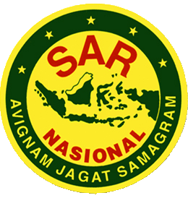
 | NOMOR SOP
 | TANGGAL PEMBUATAN
 | TANGGAL REVISI
 | TANGGAL EFEKTIF
 | DISAHKAN OLEH | DIREKTUR KESIAPSIAGAAN
BADAN NASIONAL PENCARIAN DAN PERTOLONGAN
DEPUTI BIDANG OPERASI PENCARIAN DAN PERTOONGAN, DAN KESIAPSIAGAAN
DIREKTORAT KESIAPSIAGAAN |  | Noer Isrodin Muchlisin, S.Pd., M.M.
 |  | NIP. 197212241998031002
 | NAMA SOP
DASAR HUKUM : | KUALIFIKASI PELAKSANA :

KETERKAITAN: | PERALATAN / PERLENGKAPAN :

PERINGATAN : | PENCATATAN DAN PENDAFTARAN :

